CollectiveAccess
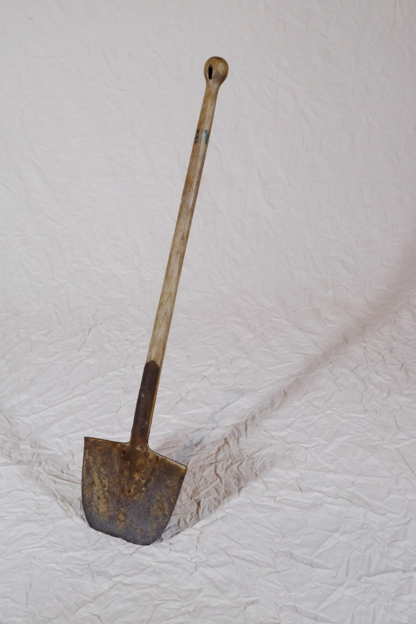
Image | Object | Description | Date
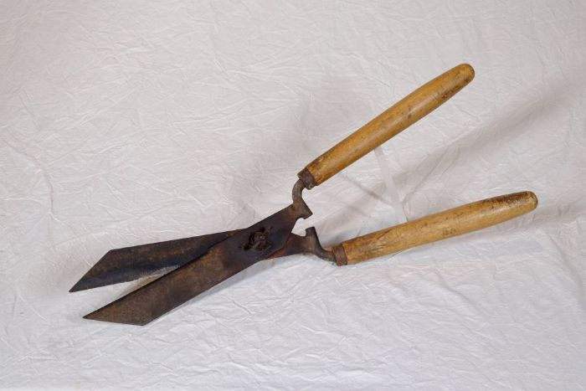 | Heckenschere (A1142) | Hecken wurden gezielt als Umzäunungen oder auch Abgrenzungen angelegt. Als Zaun für das Vieh oder auch als Grenze zwischen Ackerparzellen waren sie eine natürliche Einfriedung. Zum Anlegen von Hecken wurden besonders dornige, harte Gehölze bevorzugt. Damit diese nicht verwaldeten, mussten die Hecken regelmäßig gepflegt und beschnitten werden.
 | Spaten mit runder Schneide (A1268) | Spaten wurden noch bis ins 20. Jahrhundert hinein vorrangig von Schmieden gefertigt. Dementsprechend viele Spatenformen gab es - je nach den individuellen Bedürfnissen des Bauern angefertigt. Im 20. und 21. Jahrhundert wurden Spaten zunehmend industriell gefertigt und häufig durch Vertreter verkauft. Grundlegend kann aber festgehalten werden, dass leichterer Boden mit einem breiteren Spatenblatt bearbeitet werden konnte. Je härter und schwerer der Boden war, desto schmaler und auch schwerer musste das Spatenblatt sein. Auch an der Ausbildung des Grates, der v-förmigen Verlängerung der Stieltülle mittig auf dem Spatenblatt, kann man die Verwendung ablesen. Ein Hohlgrat wie bei diesem Modell spricht eher für einen Einsatz in leichterem Boden, beispielsweise im Garten. Dies gilt auch für Spaten ohne Grat. Ein Vollgrat hingegen, also eine Verlängerung der v-förmigen Tülle bis fast zur Schneide, diente der Verstärkung des Spatenblattes. Spaten mit Vollgrat konnten auf dem Feld oder in steinigem Gelände benutzt werden.
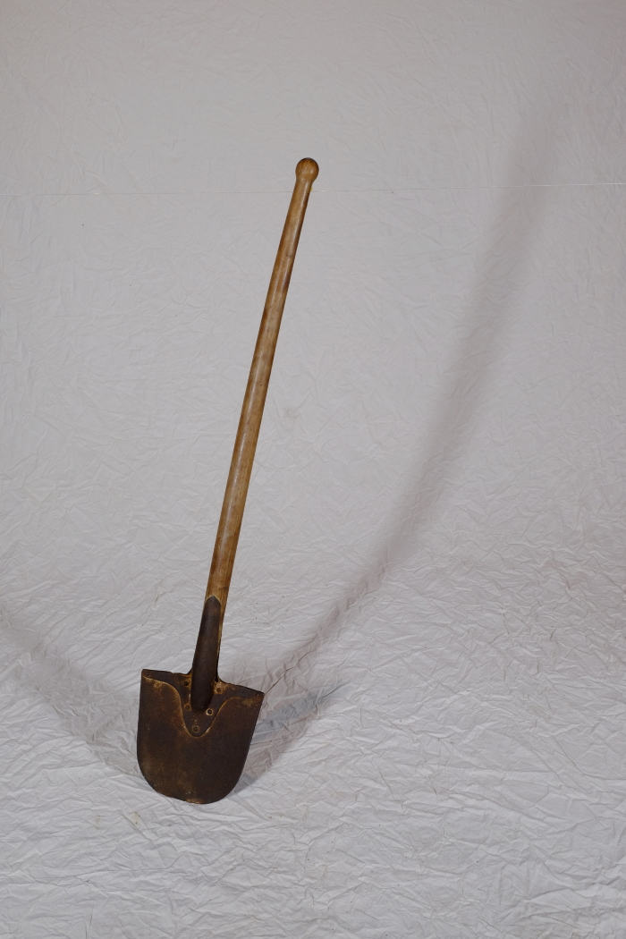
 | Spaten mit runder Schneide (A1271) | Spaten wurden noch bis ins 20. Jahrhundert hinein vorrangig von Schmieden gefertigt. Dementsprechend viele Spatenformen gab es - je nach den individuellen Bedürfnissen des Bauern angefertigt. Im 20. und 21. Jahrhundert wurden Spaten zunehmend industriell gefertigt und häufig durch Vertreter verkauft. Grundlegend kann aber festgehalten werden, dass leichterer Boden mit einem breiteren Spatenblatt bearbeitet werden konnte. Je härter und schwerer der Boden war, desto schmaler und auch schwerer musste das Spatenblatt sein. Auch an der Ausbildung des Grates, der v-förmigen Verlängerung der Stieltülle mittig auf dem Spatenblatt, kann man die Verwendung ablesen. Ein Hohlgrat wie bei diesem Modell spricht eher für einen Einsatz in leichterem Boden, beispielsweise im Garten. Dies gilt auch für Spaten ohne Grat. Ein Vollgrat hingegen, also eine Verlängerung der v-förmigen Tülle bis fast zur Schneide, diente der Verstärkung des Spatenblattes. Spaten mit Vollgrat konnten auf dem Feld oder in steinigem Gelände benutzt werden.
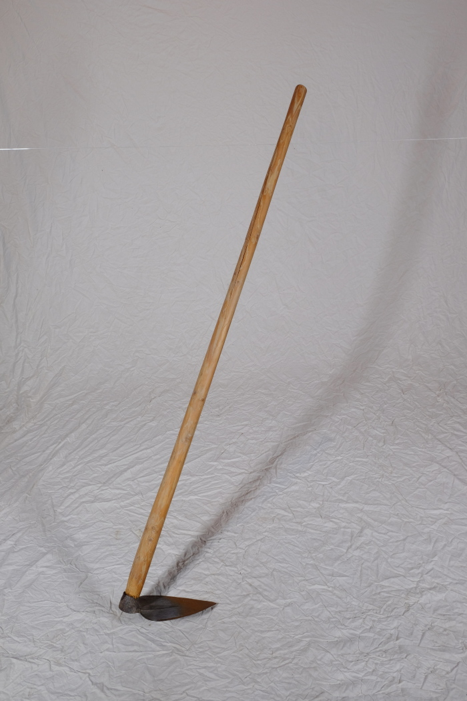
 | Herzhacke (A1277) | Die Herzhacke verdankt ihren Namen der Form ihres Blattes. Sie wurde für leichtere Arbeiten im Garten, wie etwa das Anhäufeln für Bohnen und Erbsen, eingesetzt.

